Results
Image | Object | Description | Date
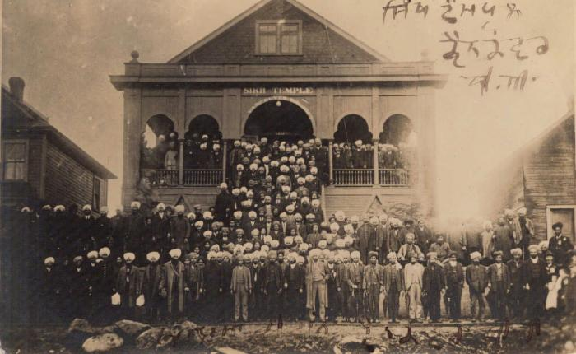 | [2nd Avenue Temple, Vancouver] (2021_07_1510) | There is Punjabi inscription on the front and back of the postcard.
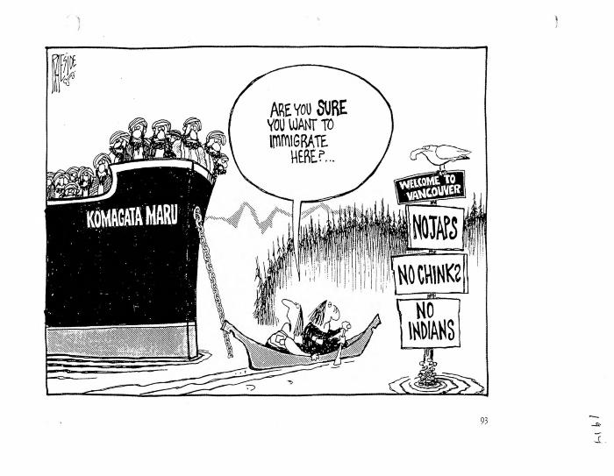 | [Are you sure you want to immigrate here?] (2021_07_10813) | Originally appeared in the book There Goes the Neighbourhood by Adrian Raeside, published by Doubleday Canada in 1992.
 | Becoming Canadians: Pioneer Sikhs In Their Own Words (2021_07_7183)
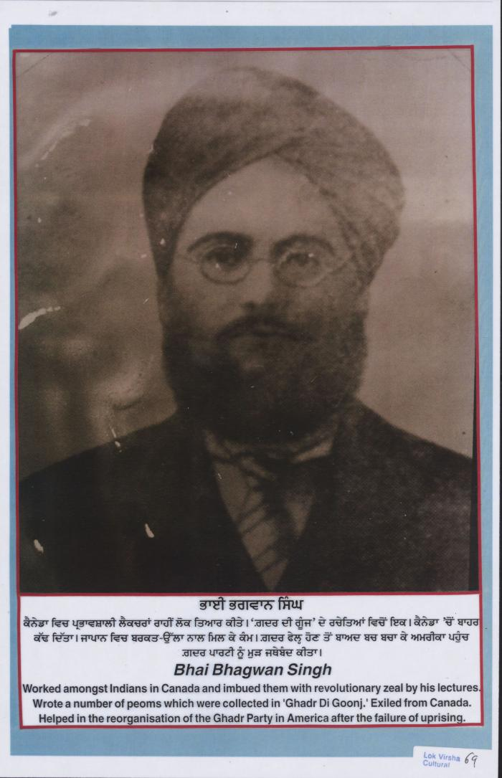
 | Bhai Bhagwan Singh (2021_07_10830) | Provided by Kalwant Singh Nadeem Parmar.
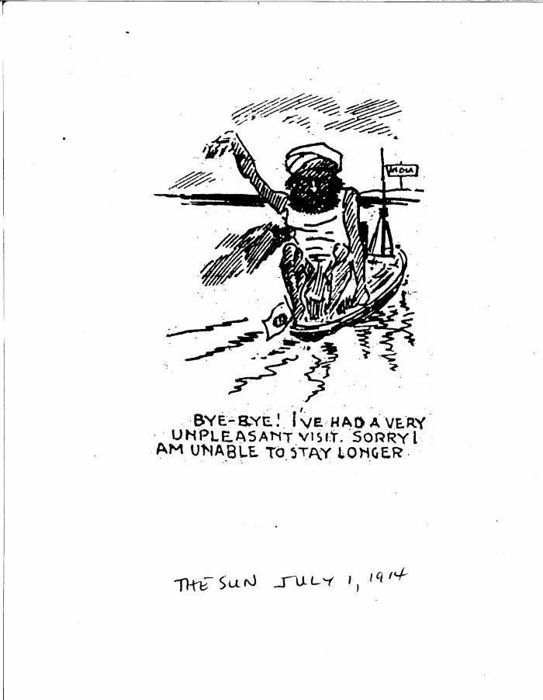
 | Bye-bye! I've had a very unpleasant visit. Sorry I am unable to stay longer. (2021_07_10822)
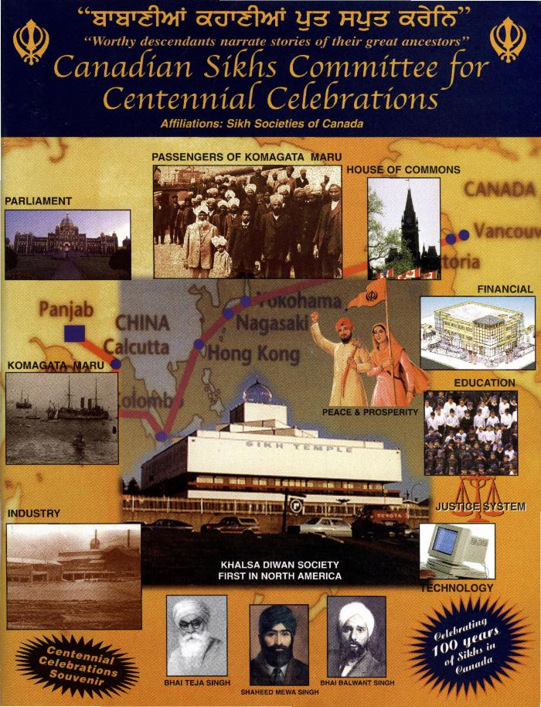
 | Canadian Sikhs Committee for Centennial Celebrations (2021_07_1656) | Provided by Dr. Kanwal Neel.,ਡਾ: ਕੰਵਲ ਨੀਲ ਵਲੋਂ ਮੁਹੱਈਆ ਕੀਤਾ ਗਿਆ।;ਡਾ: ਕੰਵਲ ਨੀਲ ਵਲੋਂ ਮੁਹੱਈਆ ਕੀਤਾ ਗਿਆ।

 | Canadian Sikhs (Part One) and Komagata Maru Massacre (2021_07_6295)
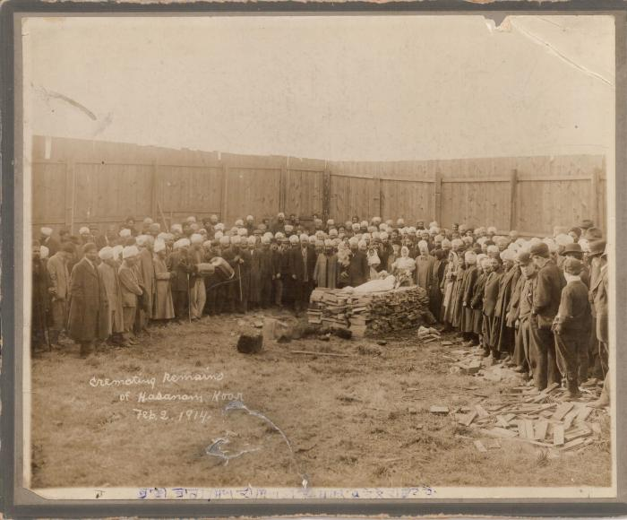 | Cremating remains of Hasanam Koor (2021_07_10270) | Name should read 'Haranam Koor.'
 | [Dr. D.P. Pandia, Secretary to Mahatma Gandhi with Major J.S. Matthews at the City Archives] (2021_07_10536) | City of Vancouver Archives. Item number Port N164.1
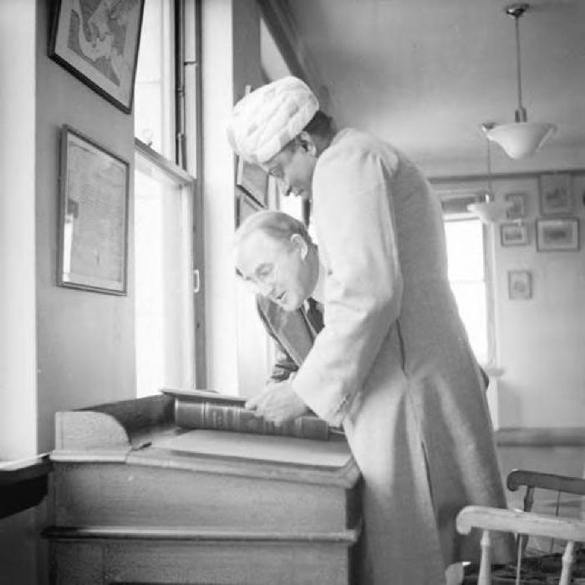 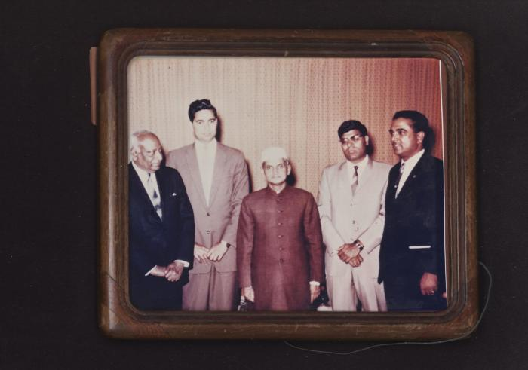 | [Dr. Pandia with a group] (2021_07_10255) | The group includes individuals associated with the 2nd Avenue Temple, Vancouver. Sabu Singh, former president, is on the far right.
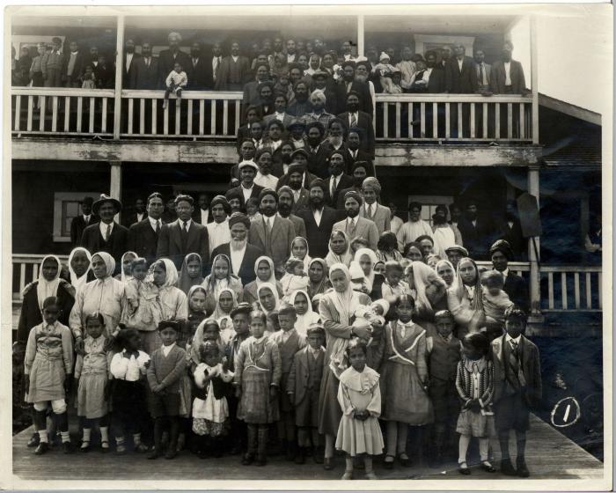 | [Group on temple steps] (2021_07_10265)
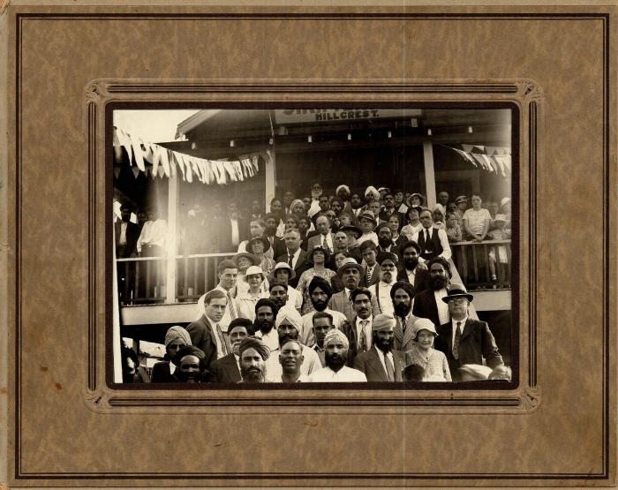 | [Group on the steps of Hillcrest Sikh Temple] (2021_07_10286)
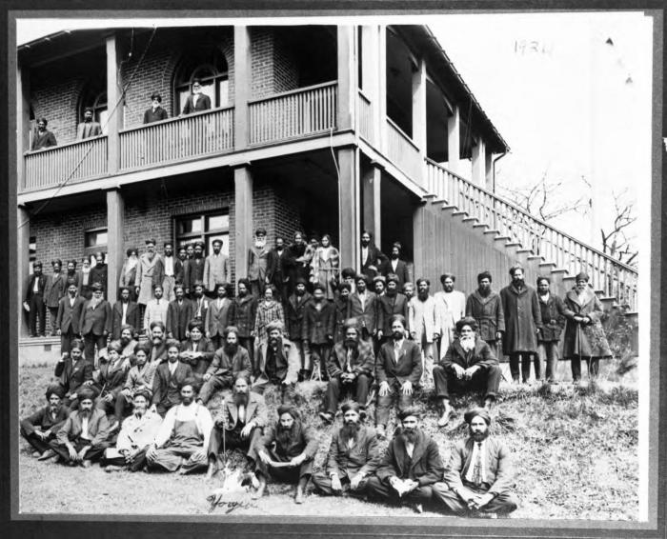 | [Group photo in front of Old Gurdwara, Victoria] (2021_07_10263) | A copy of this photo with names listed on the back is available as item Box1_204A_0001-Box1_204A_0002.jpg

 | [Henry W. Gwyther, Hindu interpreter, to Malcolm R. J. Reid, Dominion Immigration Agent] (2021_07_4913) | Library and Archives Canada. RG76, Vol. 385, File 536999, pt. 5
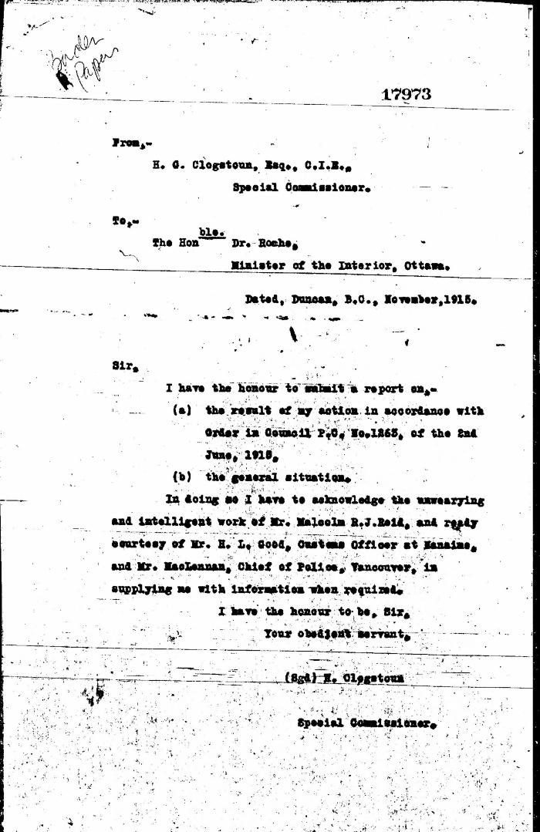
 | [Herbert C. Clogstoun, Special Commissioner. Report to Dr. William J. Roche, Minister of the Interior, on Mission to Vancouver re PC 1265 of 2 June, 1915, with respect to Komagata Maru] (2021_07_5377) | Library and Archives Canada. Borden Papers, 17838-17869, 17973-17978
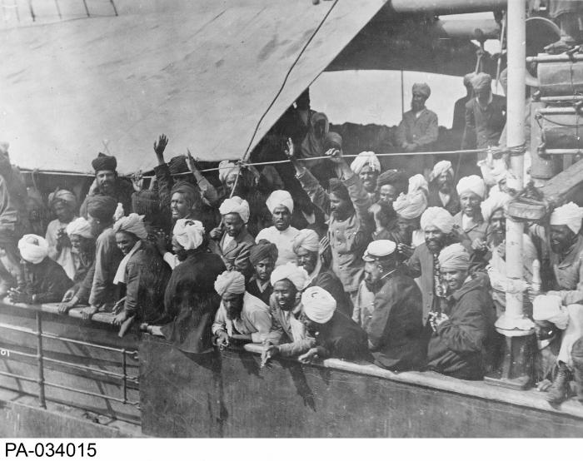 | Indian immigrants on board the KOMAGATA MARU in English Bay, Vancouver, British Columbia, 1914 (2021_07_10588) | Library and Archives Canada. PA-034015
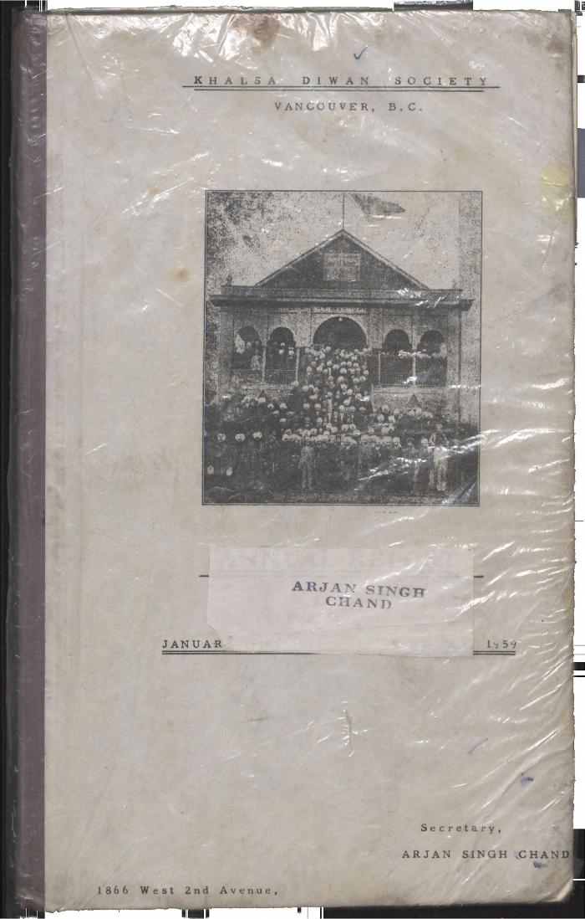
 | Khalsa Diwan Society [Diary], Vancouver, B.C. (2021_07_8876) | The Diary contains information on the activities of the Vancouver Khalsa Diwan Society between 1906 and 1924, as recorded by Secretary Arjan Singh Chand. It also contains a listing of the passengers of the Komagata Maru.,ਇਸ ਡਾਇਰੀ ਵਿੱਚ ਵੈਨਕੂਵਰ ਖਾਲਸਾ ਦੀਵਾਨ ਸੁਸਾਇਟੀ ਦੀਆਂ 1906 ਅਤੇ 1924 ਵਿਚਕਾਰ ਕਾਰਵਾਈਆਂ ਬਾਰੇ ਜਾਣਕਾਰੀ ਦਿੱਤੀ ਗਈ ਹੈ, ਜੋ ਕਿ ਸਕੱਤਰ ਅਰਜਨ ਸਿੰਘ ਚੰਦ ਵਲੋਂ ਬਿਆਨੀ ਗਈ ਹੈ। ਇਸ ਵਿੱਚ ਕਾਮਾਗਾਟਾ ਮਾਰੂ ਮੁਸਾਫਰਾਂ ਦੀ ਸੂਚੀ ਵੀ ਦਿੱਤੀ ਗਈ ਹੈ।;ਇਸ ਡਾਇਰੀ ਵਿੱਚ ਵੈਨਕੂਵਰ ਖਾਲਸਾ ਦੀਵਾਨ ਸੁਸਾਇਟੀ ਦੀਆਂ 1906 ਅਤੇ 1924 ਵਿਚਕਾਰ ਕਾਰਵਾਈਆਂ ਬਾਰੇ ਜਾਣਕਾਰੀ ਦਿੱਤੀ ਗਈ ਹੈ, ਜੋ ਕਿ ਸਕੱਤਰ ਅਰਜਨ ਸਿੰਘ ਚੰਦ ਵਲੋਂ ਬਿਆਨੀ ਗਈ ਹੈ। ਇਸ ਵਿੱਚ ਕਾਮਾਗਾਟਾ ਮਾਰੂ ਮੁਸਾਫਰਾਂ ਦੀ ਸੂਚੀ ਵੀ ਦਿੱਤੀ ਗਈ ਹੈ।
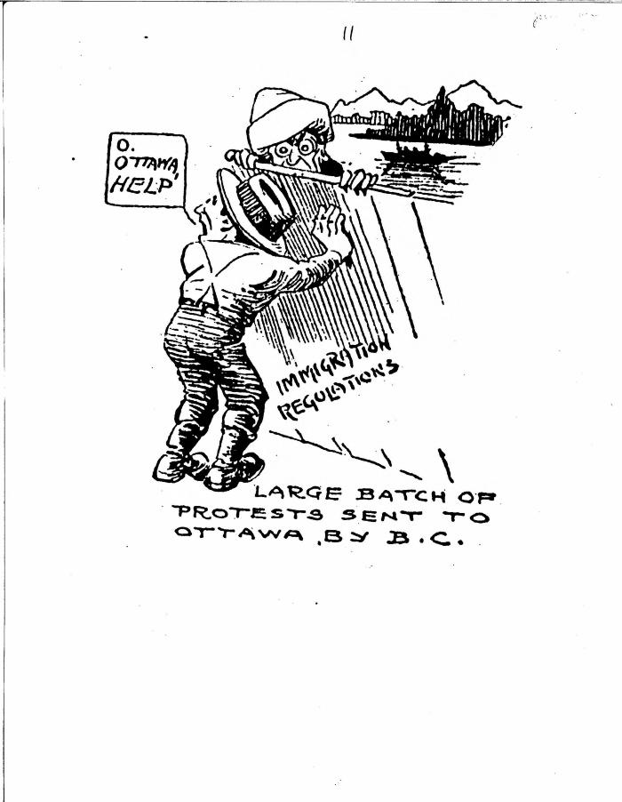
 | Large batch of protests sent to Ottawa by B.C. (2021_07_10820)
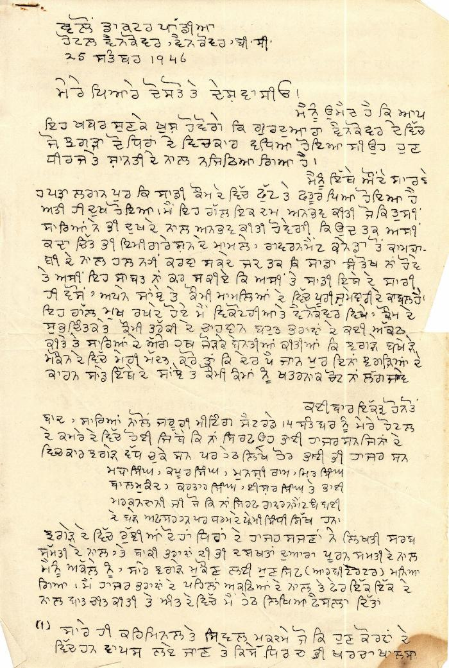
 | [Letter by D. P. Pandia regarding dispute within Khalsa Diwan Society, Vancouver] (2021_07_1888) | This letter details Dr. Pandia's arbitration of charges of embezzlement in the Khalsa Diwan Society, Vancouver. Pandia assigned committee members to run the society, and encouraged society members to settle problems internally rather than in the courts.,ਇਸ ਪੱਤਰ ਵਿੱਚ ਖਾਲਸਾ ਦੀਵਾਨ ਸੁਸਾਇਟੀ, ਵੈਨਕੂਵਰ ਵਿੱਚ ਘਪਲੇ ਦੇ ਦੋਸ਼ਾਂ ਨੂੰ ਨਿਬਟਾਉਣ ਲਈ ਡਾ: ਪਾਂਡੀਆ ਵਲੋਂ ਕੀਤੀ ਗਈ ਵਿਚੋਲਗੀ ਬਾਰੇ ਦਸਿਆ ਗਿਆ ਹੈ। ਪਾਂਡੀਆ ਨੇ ਸੁਸਾਇਟੀ ਦਾ ਕੰਮ ਕਾਰ ਚਲਾਉਣ ਲਈ ਕਮੇਟੀ ਦੇ ਮੈਂਬਰਾਂ ਨੂੰ ਕੰਮ ਸੌਂਪਿਆ, ਅਤੇ ਸੁਸਾਇਟੀ ਦੇ ਮੈਂਬਰਾਂ ਨੂੰ ਸਮਸਿਆਵਾਂ, ਕੋਰਟਾਂ ਨਾਲੋਂ ਆਪਸ ਵਿੱਚ ਹੱਲ ਕਰਨ ਲਈ ਪ੍ਰੇਰਿਤ ਕੀਤਾ।;ਇਸ ਪੱਤਰ ਵਿੱਚ ਖਾਲਸਾ ਦੀਵਾਨ ਸੁਸਾਇਟੀ, ਵੈਨਕੂਵਰ ਵਿੱਚ ਘਪਲੇ ਦੇ ਦੋਸ਼ਾਂ ਨੂੰ ਨਿਬਟਾਉਣ ਲਈ ਡਾ: ਪਾਂਡੀਆ ਵਲੋਂ ਕੀਤੀ ਗਈ ਵਿਚੋਲਗੀ ਬਾਰੇ ਦਸਿਆ ਗਿਆ ਹੈ। ਪਾਂਡੀਆ ਨੇ ਸੁਸਾਇਟੀ ਦਾ ਕੰਮ ਕਾਰ ਚਲਾਉਣ ਲਈ ਕਮੇਟੀ ਦੇ ਮੈਂਬਰਾਂ ਨੂੰ ਕੰਮ ਸੌਂਪਿਆ, ਅਤੇ ਸੁਸਾਇਟੀ ਦੇ ਮੈਂਬਰਾਂ ਨੂੰ ਸਮਸਿਆਵਾਂ, ਕੋਰਟਾਂ ਨਾਲੋਂ ਆਪਸ ਵਿੱਚ ਹੱਲ ਕਰਨ ਲਈ ਪ੍ਰੇਰਿਤ ਕੀਤਾ।
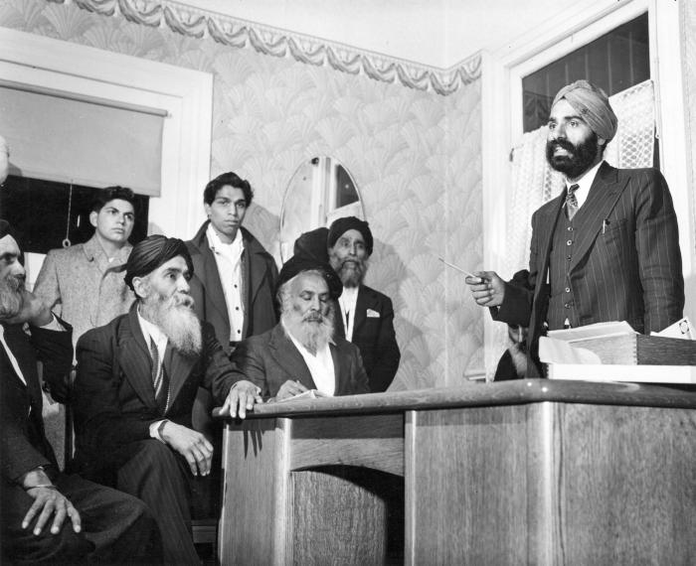 | [Naginder Singh Gill speaks at meeting in Sikh Temple office - 1866 West 2nd Avenue] (2021_07_10629) | City of Vancouver Archives. Item number Ch P87
 | Newsclipping - Vancouver Sun: Hindus hold mass meeting and preach sedition and treason (2021_07_10490)
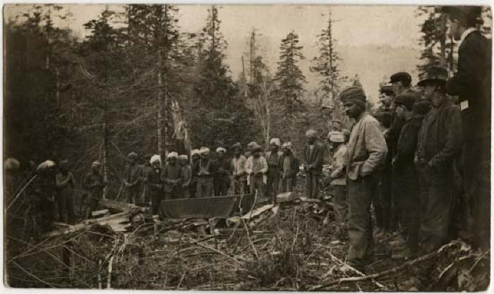 | Sikh cremation (2021_07_10575) | Vancouver Public Library. Accession number 13291;Sikhs in prayer (ardas) prior to the lighting of the funeral pyre at the cremation of Tar Gool Singh at Tod Inlet, April 1907; also appeared in The Canadian Courier (June 15, 1907) with the description as follows, "More than a month ago, there died a Hindoo labourer, employed at the Tod Creek Cement Works , near Victoria, B.C. The body was cremated in the adjacent woods, and two of the bones were sent back to the family in India, while the rest of the ashes was strewn in the waters of Tod Creek." - Gray, David R. 2020. Deep and sheltered waters: The history of Tod Inlet. Victoria: The Royal BC Museum.
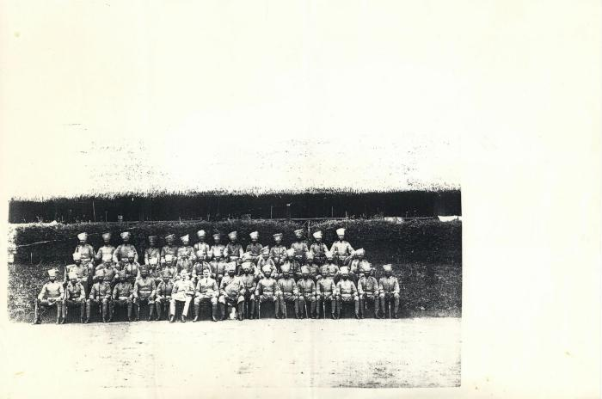 | [Sikh regiment in B.C. after Queen Victoria's Jubilee] (2021_07_10281)
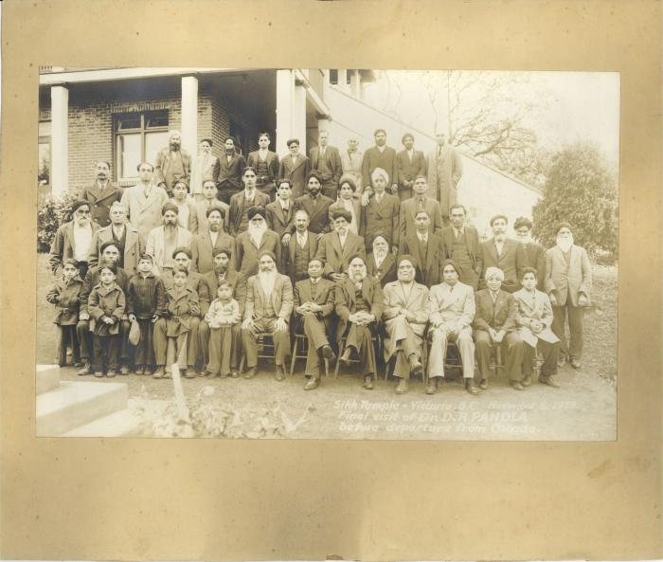
 | Sikh Temple Victoria, B.C. November 5, 1939. Final visit of Dr. D. P. Pandia before departure from Canada (2021_07_10273)
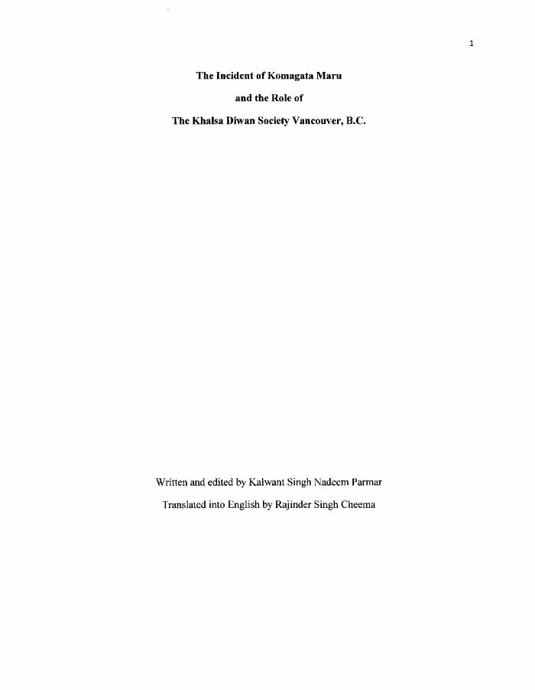
 | The Incident of Komagata Maru and the Role of the Khalsa Diwan Society Vancouver, B.C (2021_07_1275)
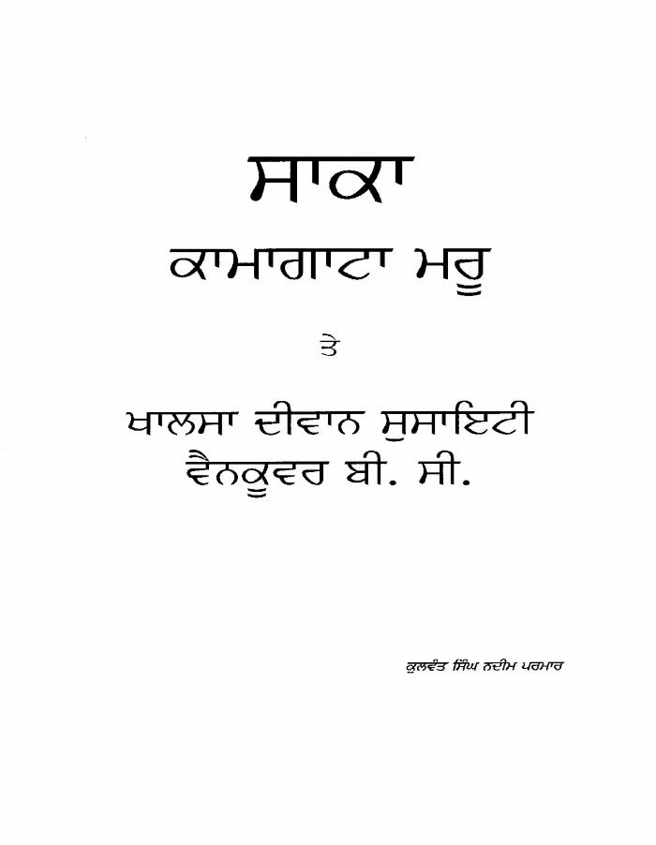
 | The Incident of Komagata Maru and the Role of the Khalsa Diwan Society, Vancouver, B.C (2021_07_1359)
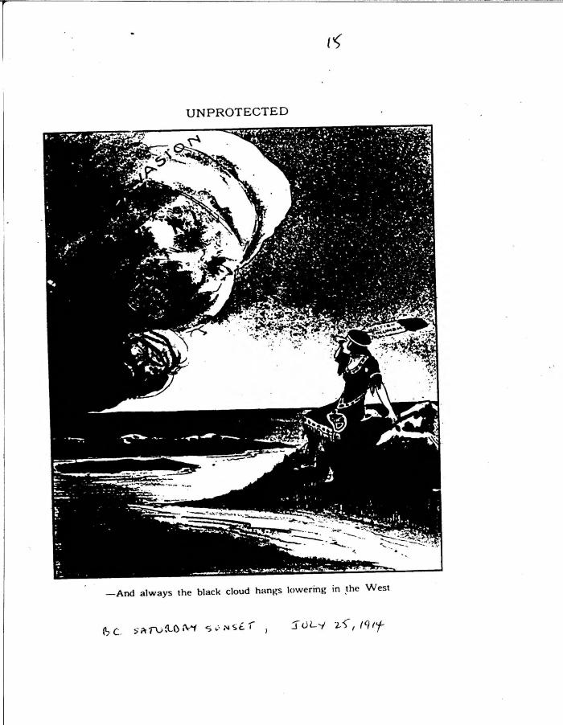
 | Unprotected (2021_07_10825)
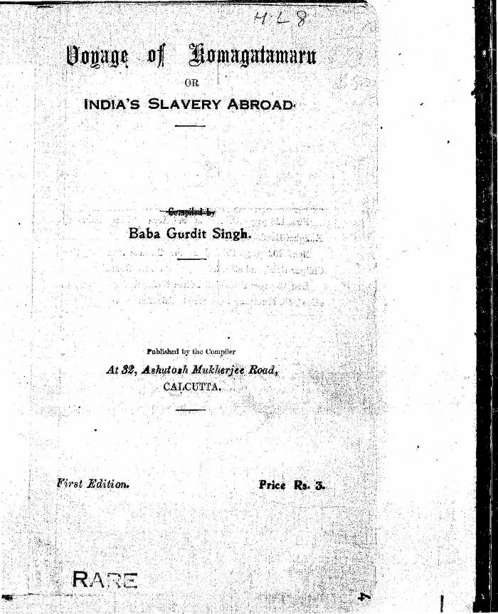
 | Voyage of Komagatamaru or India's Slavery Abroad (2021_07_8343)

 | [William C. Hopkinson, Immigration Inspector, to William W. Cory, Deputy Minister of the Interior. Copy] (2021_07_4381) | Library and Archives Canada. RG7-G-21, Vol. 201, File 332, vol. 4

